リーチスタッカ
高知港【リーチスタッカ】使用料計算書 |  |  |  |  |  |  |  |  |  |  |  |  | ○リスト
 |  |  |  |  |  |  |  |  |  |  |  |  | 港湾施設（規模等） | 施設（位置） | 年 | 月 | 日 | 単価
港 湾 施 設 の 種 別 |  |  |  |  |  |  | 使用料（条例単価） |  |  |  | 減免の有無 |  | リーチスタッカ（45トン・5段積仕様） | 第１埠頭 港町区域図 【別図１】 | 26 | 4 | 1 | 3,400
リーチスタッカ | 貨物の積卸し |  |  |  |  |  | 3,400 |  | 円・台／30分 |  | 有 |  |  | 第１埠頭 潮江区域図 【別図２】 | 27 | 5 | 2
 |  |  |  |  |  |  |  |  |  |  |  |  |  | 第２埠頭 若松町区域図 【別図３】 | 28 | 6 | 3
 |  |  |  |  |  |  |  |  |  |  |  |  |  | 第３埠頭 弘化台区域図 【別図４】 | 29 | 7 | 4 | 減免後
 |  |  |  |  |  |  |  |  |  |  |  |  |  | 第４埠頭 北タナスカ区域図 【別図５】 | 30 | 8 | 5 | 1,700
※使用料計算（例） |  |  |  |  |  |  |  |  |  |  |  |  |  | 第５埠頭 仁井田区域図 【別図６】 | 31 | 9 | 6
申請（使用）者の氏名 | 株式会社 海山運輸 |  |  |  |  |  |  | 代表取締役 海山 一郎 |  |  |  |  |  | 第７埠頭 三里区域図 【別図７】 | 32 | 10 | 7
住所及び担当者名 | 高知市桟橋通六丁目○－△□ |  |  |  |  |  |  | 経理担当 海山 二郎 |  |  |  |  |  |  | 33 | 11 | 8
問い合わせ先 | ＴＥＬ： | ０８８－８８８－８８８８ |  |  |  |  |  | ＦＡＸ： | ０８８－８８９－９９９９ |  |  |  |  |  | 34 | 12 | 9
 |  |  |  |  |  |  |  |  |  |  |  |  |  |  | 35 | 1 | 10
使用する施設（位置） | （１） | リーチスタッカ（45トン・5段積仕様） |  |  |  |  |  | 第７埠頭 三里区域図 【別図７】 |  |  |  |  |  |  | 36 | 2 | 11 | 減免の有無
使用する目的 | 貨物の積卸し |  |  |  |  |  |  |  |  |  |  |  | 1施設 |  | 37 | 3 | 12 | 有
 |  |  |  |  |  |  |  |  |  |  |  |  |  |  |  |  | 13 | 無
 |  |  |  |  |  |  |  |  |  |  |  |  |  |  |  |  | 14
 | 平成 | 26 | 年 | 10 | 月 | 1 | 日 |  |  |  |  |  |  |  |  |  | 15 | 曜日
使用する期間（日数） | ～ |  |  |  |  |  |  | 31 | 日間 |  |  |  |  |  |  |  | 16 | （日）
 | 平成 | 26 | 年 | 10 | 月 | 31 | 日 |  |  |  |  |  |  |  |  |  | 17 | （月）
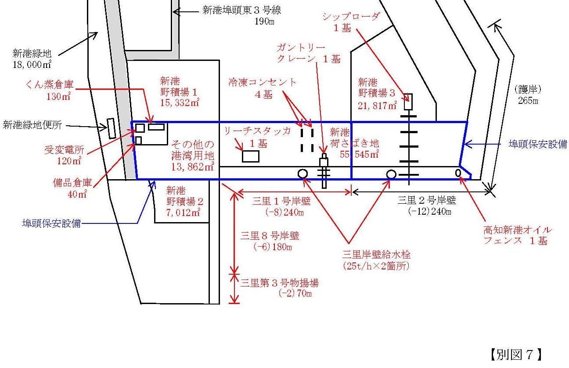
 |  |  |  |  |  |  |  |  |  |  |  |  |  |  |  |  | 18 | （火）
使用した時間（実績） | （１） | 2014-10-03 |  | （金） | 開始 | 11:05:00 | 終了 | 14:45:00 | 使用 | 3:40:00 | h |  |  |  |  |  | 19 | （水）
 | （２） | 2014-10-07 |  | （火） | 時刻 | 11:15:00 | 時刻 | 14:50:00 | 時間 | 3:35:00 | h |  |  |  |  |  | 20 | （木）
 | （３） | 2014-10-10 |  | （金） |  | 11:10:00 |  | 14:35:00 | (hﾒｰﾀｰ) | 3:25:00 | h |  |  |  |  |  | 21 | （金）
 | （４） | 2014-10-14 |  | （火） |  | 11:00:00 |  | 14:30:00 |  | 3:30:00 | h |  |  |  |  |  | 22 | （土）
 | （５） | 2014-10-17 |  | （金） |  | 10:45:00 |  | 14:20:00 |  | 3:35:00 | h |  |  |  |  |  | 23
 | （６） | 2014-10-21 |  | （火） |  | 10:50:00 |  | 14:25:00 |  | 3:35:00 | h |  |  |  |  |  | 24
 | （７） | 2014-10-24 |  | （金） |  | 10:45:00 |  | 14:20:00 |  | 3:35:00 | h |  |  |  |  |  | 25
 | （８） | 2014-10-28 |  | （火） |  | 11:00:00 |  | 14:20:00 |  | 3:20:00 | h |  |  |  |  |  | 26
 | （９） | 2014-10-31 |  | （金） |  | 10:50:00 |  | 14:15:00 |  | 3:25:00 | h |  |  |  |  |  | 27
 | （１０） |  |  |  |  |  |  |  |  | 0:00:00 | h |  |  |  |  |  | 28
 | （１１） |  |  |  |  |  |  |  |  | 0:00:00 | h |  |  |  |  |  | 29
 | （１２） |  |  |  |  |  |  |  |  | 0:00:00 | h |  |  |  |  |  | 30
 | 計 |  |  |  |  |  |  |  | 【※１】30分単位に切り上げ → | 31:40:00 | h → | 32:00:00 |  |  |  |  | 31
第７埠頭 三里区域図 【別図７】

ガントリークレーン | 単価 |  |  |  |  | 数量
使用料計算（税込み） | 3,400 |  | 円 × | 1.08 | × （ | 32:00:00 |  | ｈ ÷ | 0:30:00 | 分）＝
 |  |  |  |  |  |  |  |  |  | 235,008 |  | 円
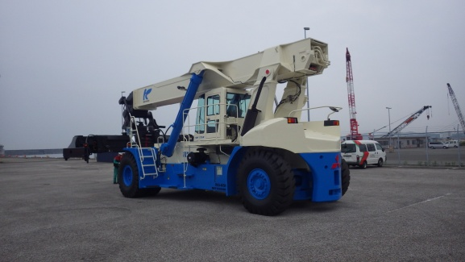
リーチスタッカ
リーチスタッカ【1/2減免】
 |  |  |  |  |  |  |  | 【※２】10円未満切り捨て → | ＝ | 235,000 |  | 円
 |  |  |  |  |  |  |  | １／２減免 |  | 117,500 |  | 円
 |  |  |  |  |  |  |  |  | <減免後：1円未満切り捨て> | 使用料（支払）↑

凡例
 | 枠は、申請（使用）者が自ら入力してください。
 | 枠は、リストから選択してください。

